테스트명단
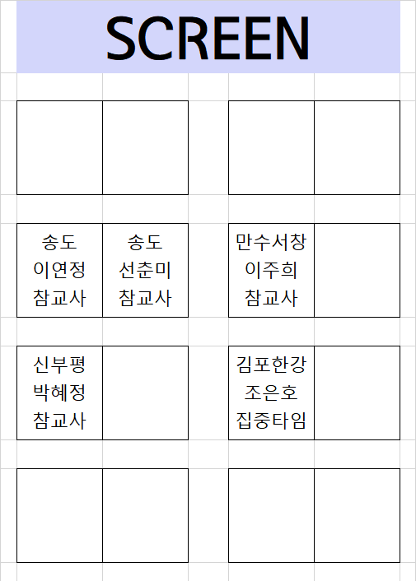
9월 291기 기본과정 (9일차) 테스트 명단
순번 | 지국 | 사번 | 성명 | 교사유형 | 전화번호 | 교육진행유형 | 확인
1 | 신부평 | 13194338 | 박혜정 | 참교사 | 010-9302-7022 | 기본과정
2 | 송도 | 13194336 | 선춘미 | 참교사 | 010-7387-7688 | 기본과정
3 | 송도 | 13194337 | 이연정 | 참교사 | 010-5449-1577 | 기본과정
4 | 만수서창 | 13194453 | 이주희 | 참교사 | 010-4207-1029 | 기본과정
5 | 부천오정 | 13194334 | 이수완 | 집중타임 | 010-2359-7361 | 베이직
6 | 김포한강 | 13194581 | 조은호 | 집중타임 | 010-9734-7757 | 베이직

